pivots
Расход на кредит
Доля отказов рассылка

 | Конверсия Заход | Конверсия короткая заявка | Прескоринг доля | Конверсия Длинная заявка | Скоринг доля | Конверсия Кредит
новые клиенты | 1.67% | 81.15% | 36.08% | 56.80% | 14.79% | 23.81%
текущие клиенты | 0.00% | 78.69% | 39.68% | 70.75% | 16.39% | 23.86%
новые клиенты | 0.60% | 66.07% | 57.66% | 58.59% | 48.00% | 61.11%
текущие клиенты | 0.00% | 70.56% | 58.93% | 80.17% | 50.17% | 71.92%
новые клиенты | 2.45% | 81.37% | 22.99% | 44.49% | 30.97% | 60.00%
текущие клиенты | 0.00% | 80.76% | 28.70% | 40.69% | 33.99% | 63.46%

Затраты на рассылку
События воронки в штуках
Дополнительных событий от новых

 |  |  |  |  |  |  |  |  |  |  |  |  |  |  |  |  |  |  | Партнер 1 | Партнер 2 | Партнер 3 | Партнер 2
 |  |  |  |  |  |  |  |  |  |  |  |  |  |  |  |  |  | Значения | Сегмент-1-1 | Сегмент-2-1 | Сегмент-3-1 | Сегмент-2-2
 |  |  |  |  |  |  |  |  |  |  |  |  |  |  |  |  |  | Расход на смс | 3.7 | 5.4 | 4.7 | 5.4
 |  |  |  |  |  |  |  |  |  |  |  |  |  |  |  |  |  | Расход на заход | 221.2 | 278.9 | 192.1 | 51855.4
 |  |  |  |  |  |  |  |  |  |  |  |  |  |  |  |  |  | Расход на короткую заявку | 272.6 | 422.7 | 236.0 | 69140.5
 |  |  |  |  |  |  |  |  |  |  |  |  |  |  |  |  |  | Расход на длинную заявку | 1330.2 | 1251.1 | 2308.0 | 207421.5
 |  |  |  |  |  |  |  |  |  |  |  |  |  |  |  |  |  | Расход на кредит | 37778.5 | 4208.1 | 12419.4 | 0.0
 |  |  |  |  |  |  |  |  |  |  |  |  |  |  |  |  |  | Приемлемый уровень | 12,000 | 12,000 | 12,000 | 12,000
 |  |  |  |  |  |  |  |  |  |  |  |  |  |  |  |  |  | Клиент | новые клиенты |  |  |  |  |  |  |  |  |  |  |  |  |  |  |  |  |  |  |  |  |  |  |  |  | Клиент | новые клиенты |  |  |  |  | Клиент | новые клиенты

 | Названия столбцов |  |  |  |  |  | Названия столбцов |  |  |  |  |  | Названия столбцов |  |  |  |  |  | Названия столбцов |  |  |  |  |  |  |  |  |  |  |  | Клиент | Партнер | Средняя конверсия | Средний скоринг | Кредитов |  |  |  |  |  |  |  |  |  | Партнер | П_Сегмент |  |  |  |  | Партнер | П_Сегмент
 | Партнер 1 | Партнер 2 |  | Партнер 3 | Общий итог |  | Партнер 1 | Партнер 2 |  | Партнер 3 | Общий итог |  | Партнер 1 | Партнер 2 |  | Партнер 3 | Общий итог |  | Партнер 1 | Партнер 2 |  | Партнер 3 | Общий итог |  |  |  |  |  |  |  | новые клиенты | Партнер 1 | 47.88% | 23.10% | 5 | Партнер 1 | 48% | 23% | 5 |  |  |  |  |  | Партнер 1 | Партнер 2 | Партнер 2 | Партнер 3 | Общий итог |  | Партнер 1 | Партнер 2 | Партнер 2 | Партнер 3 | Общий итог
 | Сегмент-1-1 | Сегмент-2-1 | Сегмент-2-2 | Сегмент-3-1 |  | Значения | Сегмент-1-1 | Сегмент-2-1 | Сегмент-2-2 | Сегмент-3-1 |  | Значения | Сегмент-1-1 | Сегмент-2-1 | Сегмент-2-2 | Сегмент-3-1 |  | Значения | Сегмент-1-1 | Сегмент-2-1 | Сегмент-2-2 | Сегмент-3-1 |  |  |  |  |  |  |  |  | новые клиенты | Партнер 2 | 61.85% | 52.61% | 22 | Партнер 2 | 62% | 53% | 22 |  |  |  |  | Значения | Сегмент-1-1 | Сегмент-2-1 | Сегмент-2-2 | Сегмент-3-1 |  |  | Сегмент-1-1 | Сегмент-2-1 | Сегмент-2-2 | Сегмент-3-1
Расходов | 188,892 | 92,579 | 207,421 | 260,808 | 749,700 | Заходов | 3285 | 1180 | 29 | 2980 | 7474 | Заходов доп новых | 35.13% | 39.15% | 16.00% | 83.72% | 51.73% | Затраты на смс | 3.7 | 5.4 | 5.4 | 4.7 | 4.6 |  |  |  |  |  |  |  | новые клиенты | Партнер 3 | 60.11% | 26.68% | 21 | Партнер 3 | 60% | 27% | 21 |  |  |  |  | Доля отказов заходы | 18.85% | 34.04% | 25.00% | 18.63% | 20.72% | Доля отказов рассылка | 98.33% | 98.06% | 99.99% | 97.55% | 98.43%
 |  |  |  |  |  | Коротких заявок | 2606 | 815 | 23 | 2415 | 5859 | Коротких заявок доп новых | 36.23% | 36.74% | 15.00% | 84.35% | 52.62% | Затраты на заход | 221.2 | 278.9 | 51855.4 | 192.1 | 294.2 |  |  |  |  |  |  |  | текущие клиенты | Партнер 1 | 51.03% | 25.50% | 21 |  |  |  |  | Партнер 1 | 51% | 25% | 21 | Доля отказов короткая заявка | 43.20% | 41.27% | 50.00% | 55.51% | 47.78%
 |  |  |  |  |  | Длинных заявок | 679 | 356 | 10 | 266 | 1311 | Длинных заявок доп новых | 26.44% | 26.24% | 11.11% | 73.86% | 33.64% | Затраты на короткую заявку | 272.6 | 422.7 | 69140.5 | 236.0 | 371.1 |  |  |  |  |  |  |  | текущие клиенты | Партнер 2 | 74.10% | 54.37% | 105 |  |  |  |  | Партнер 2 | 74% | 54% | 105 | Доля отказов кредит | 76.19% | 38.89% | 100.00% | 40.00% | 47.83%
 |  |  |  |  |  | Кредитов | 26 | 126 | 1 | 54 | 207 | Кредитов доп новых | 23.81% | 21.15% | 0.00% | 63.64% | 30.19% | Затраты на длинную заявку | 1330.2 | 1251.1 | 207421.5 | 2308.0 | 2271.8 |  |  |  |  |  |  |  | текущие клиенты | Партнер 3 | 59.30% | 31.23% | 33 |  |  |  |  | Партнер 3 | 59% | 31% | 33
 |  |  |  |  |  |  |  |  |  |  |  |  |  |  |  |  |  | Затраты на кредит | 37778.5 | 4208.1 | 0.0 | 12419.4 | 15618.8 |  |  |  |  |  |  |  | Общий итог |  | 64.17% | 32.38% | 207

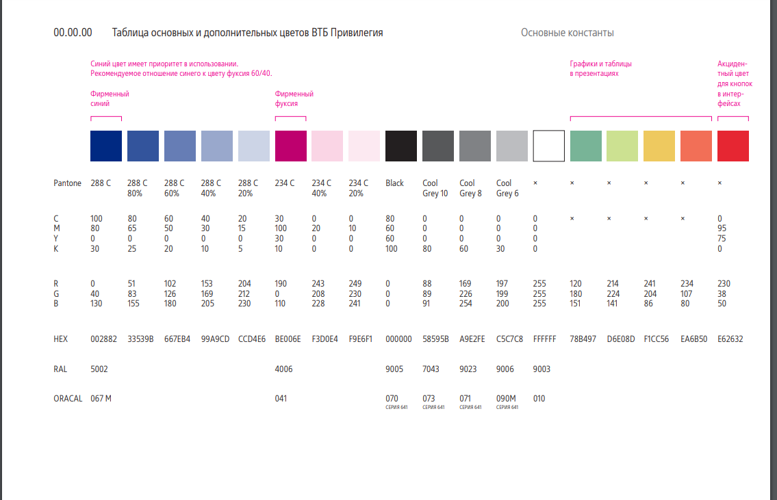

 |  |  |  |  |  |  |  |  |  |  |  |  |  |  |  |  |  |  |  |  |  |  |  | Названия строк | Конверсия Заход | Конверсия короткая заявка | Прескоринг доля | Конверсия Длинная заявка | Скоринг доля | Конверсия Кредит
 |  |  |  |  |  |  |  |  |  |  |  |  |  |  |  |  |  |  |  |  |  |  |  | Партнер 1
 |  |  |  |  |  |  |  |  |  |  |  |  |  |  |  |  |  |  |  |  |  |  |  | новые клиенты | 1.67% | 81.15% | 36.08% | 56.80% | 14.79% | 23.81%
 |  |  |  |  |  |  |  |  |  |  |  |  |  |  |  |  |  |  |  |  |  |  |  | текущие клиенты | 0.00% | 78.69% | 39.68% | 70.75% | 16.39% | 23.86%
 |  |  |  |  |  |  |  |  |  |  |  |  |  |  |  |  |  |  |  |  |  |  |  | Партнер 2
 |  |  |  |  |  |  |  |  |  |  |  |  |  |  |  |  |  |  |  |  |  |  |  | новые клиенты | 0.60% | 66.07% | 57.66% | 58.59% | 48.00% | 61.11%
 |  |  |  |  |  |  |  |  |  |  |  |  |  |  |  |  |  |  |  |  |  |  |  | текущие клиенты | 0.00% | 70.56% | 58.93% | 80.17% | 50.17% | 71.92%
 |  |  |  |  |  |  |  |  |  |  |  |  |  |  |  |  |  |  |  |  |  |  |  | Партнер 3
 |  |  |  |  |  |  |  |  |  |  |  |  |  |  |  |  |  |  |  |  |  |  |  | новые клиенты | 2.45% | 81.37% | 22.99% | 44.49% | 30.97% | 60.00%
 |  |  |  |  |  |  |  |  |  |  |  |  |  |  |  |  |  |  |  |  |  |  |  | текущие клиенты | 0.00% | 80.76% | 28.70% | 40.69% | 33.99% | 63.46%
 |  |  |  |  |  |  |  |  |  |  |  |  |  |  |  |  |  |  |  |  |  |  |  | Общий итог | 4.61% | 78.39% | 36.35% | 61.55% | 28.83% | 54.76%

 |  |  |  |  |  |  |  |  |  |  |  |  |  |  |  |  |  |  |  |  |  |  |  |  |  | 2.46% | -3.60% | -13.95% | -1.60% | -0.05%

 |  |  |  |  |  |  |  |  |  |  |  |  |  |  |  |  |  |  |  |  |  |  |  |  |  | -4.49% | -1.27% | -21.57% | -2.17% | -10.81%

 |  |  |  |  |  |  |  |  |  |  |  |  |  |  |  |  |  |  |  |  |  |  |  |  |  | 0.61% | -5.72% | 3.80% | -3.01% | -3.46%

